Hoja1
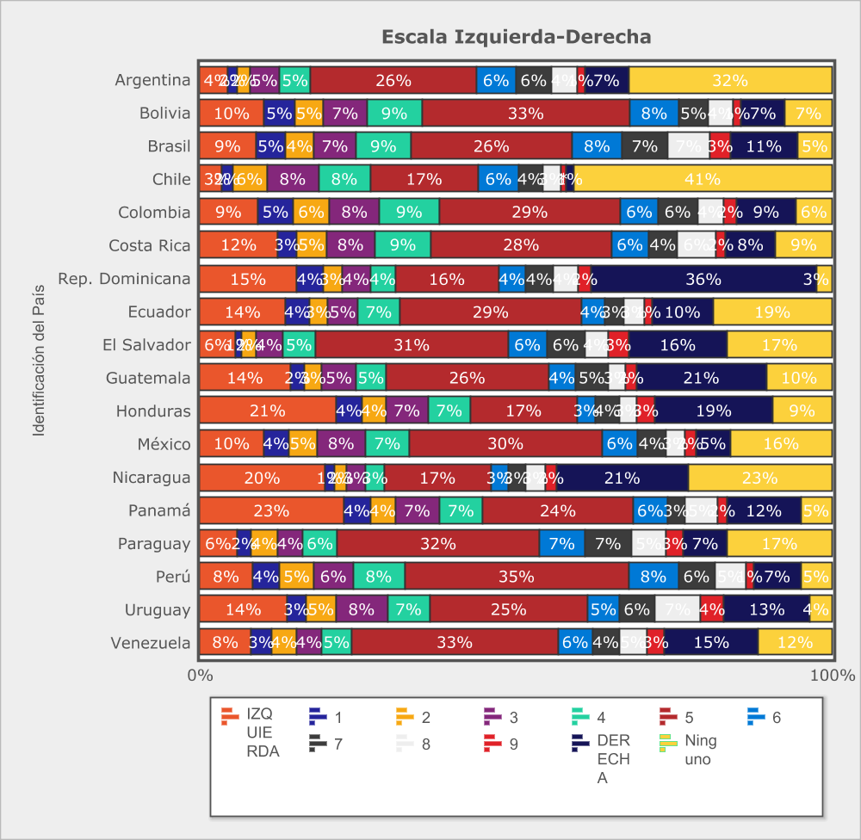
 |  | 1995 | 1996 | 1997 | 1998 | 2000 | 2001 | 2002 | 2003 | 2004 | 2005 | 2006 | 2007 | 2008 | 2009 | 2010 | 2011 | 2013 | 2015 | 2016 | 2017 | 2018 | 2020
Identificación del País - | Total
Izquierda | 6.7% | 4.6% | 8.1% | 5.0% | - | 5.0% | 3.7% | 7.5% | 7.2% | 7.8% | 7.3% | 5.4% | 4.6% | 4.5% | 5.5% | 5.8% | 5.3% | 4.3% | 6.5% | 9.9% | 10.8% | 11.7% | 12.9%
1 | 4.5% | 3.4% | 3.5% | 3.7% | 3.9% | 5.1% | 6.1% | 3.6% | 4.8% | 4.8% | 4.2% | 4.4% | 3.6% | 4.1% | 4.7% | 3.7% | 4.3% | 8.7% | 7.2% | 3.7% | 2.9% | 4.1% | 3.8%
2 | 4.7% | 4.4% | 5.3% | 4.3% | 4.3% | 4.6% | 3.5% | 3.7% | 4.5% | 5.7% | 5.2% | 5.3% | 4.4% | 4.8% | 5.2% | 4.9% | 5.0% | 5.5% | 4.6% | 4.2% | 4.6% | 4.9% | 4.6%
3 | 6.8% | 7.2% | 6.9% | 7.2% | 6.9% | 7.8% | 4.6% | 5.2% | 6.9% | 8.2% | 7.6% | 7.0% | 7.2% | 7.5% | 7.2% | 6.5% | 7.0% | 7.0% | 6.1% | 6.0% | 6.3% | 6.5% | 6.9%
4 | 7.7% | 9.2% | 7.3% | 8.2% | 6.9% | 8.2% | 5.3% | 5.7% | 6.2% | 8.8% | 8.0% | 8.4% | 8.8% | 9.2% | 8.7% | 8.5% | 9.4% | 6.8% | 6.4% | 6.6% | 7.3% | 7.2% | 7.7%
5 | 30.6% | 29.3% | 27.1% | 29.8% | 32.5% | 32.2% | 29.2% | 29.2% | 29.0% | 30.0% | 28.4% | 30.8% | 33.5% | 33.9% | 32.1% | 32.7% | 34.4% | 30.0% | 29.9% | 28.8% | 29.4% | 30.5% | 30.6%
6 | 7.9% | 9.7% | 9.8% | 8.7% | 7.2% | 7.1% | 8.4% | 6.1% | 6.2% | 6.9% | 7.7% | 7.3% | 9.7% | 9.2% | 8.3% | 8.5% | 8.9% | 7.6% | 6.5% | 7.6% | 7.9% | 7.3% | 6.6%
7 | 7.2% | 8.0% | 7.4% | 8.7% | 7.4% | 7.3% | 7.5% | 5.6% | 6.1% | 5.4% | 6.5% | 7.9% | 9.2% | 8.0% | 7.3% | 8.5% | 8.0% | 7.5% | 6.0% | 7.2% | 7.0% | 6.0% | 5.6%
8 | 7.2% | 8.3% | 8.6% | 9.0% | 8.7% | 7.4% | 8.6% | 7.6% | 7.8% | 6.0% | 7.1% | 7.9% | 7.8% | 6.6% | 7.0% | 7.6% | 7.3% | 6.7% | 6.7% | 6.0% | 6.7% | 5.7% | 5.0%
9 | 3.7% | 3.6% | 6.0% | 5.7% | 4.0% | 5.0% | 5.5% | 4.5% | 4.0% | 3.1% | 3.4% | 3.7% | 3.5% | 3.4% | 3.1% | 3.4% | 3.2% | 3.5% | 3.2% | 3.3% | 2.7% | 2.2% | 2.4%
Derecha | 13.1% | 12.1% | 10.0% | 9.7% | 18.2% | 10.3% | 17.5% | 21.3% | 17.2% | 13.4% | 14.5% | 11.7% | 7.7% | 8.9% | 10.9% | 9.9% | 7.3% | 12.6% | 17.0% | 16.8% | 14.5% | 13.9% | 13.9%
(N) | 0.0% | 0.0% | 0.0% | 0.0% | 0.0% | 0.0% | 0.0% | 0.0% | 0.0% | 0.0% | 0.0% | 0.0% | 0.0% | 0.0% | 0.0% | 0.0% | 0.0% | 0.0% | 0.0% | 0.0% | 0.0% | 0.0% | 0.0%
Media | 5.40 | 5.50 | 5.30 | 5.50 | 6.10 | 5.30 | 5.90 | 5.90 | 5.60 | 5.10 | 5.40 | 5.40 | 5.30 | 5.30 | 5.30 | 5.30 | 5.10 | 5.30 | 5.40 | 5.40 | 5.30 | 5.00 | 5.00
Desviación Típica | 2.81 | 2.64 | 2.82 | 2.63 | 2.56 | 2.68 | 2.84 | 3.06 | 2.99 | 2.88 | 2.90 | 2.72 | 2.46 | 2.51 | 2.67 | 2.62 | 2.49 | 2.81 | 3.00 | 3.04 | 2.97 | 3.00 | 3.03
N | 327,814 | 6,707 | 15,048 | 15,302 | 12,930 | 14,471 | 14,222 | 13,042 | 13,438 | 15,126 | 15,746 | 15,556 | 16,100 | 16,314 | 15,062 | 15,089 | 15,045 | 16,454 | 15,728 | 16,755 | 16,943 | 16,616 | 16,120
Identificación del País - | Argentina
Izquierda | 3.1% | 2.5% | 2.1% | 2.4% | - | 1.6% | 1.6% | 5.4% | 2.8% | 2.6% | 3.5% | 2.5% | 1.5% | - | 3.7% | 2.6% | 1.8% | 3.4% | 4.0% | 5.1% | 5.7% | 6.9% | 6.4%
1 | 1.8% | 1.8% | 1.1% | 1.6% | 1.3% | 0.6% | 1.9% | 1.9% | 1.1% | 1.5% | 1.9% | 1.2% | 1.7% | 1.9% | 2.1% | 2.0% | 0.8% | 2.0% | 1.6% | 2.1% | 2.2% | 4.4% | 2.2%
2 | 3.3% | 4.7% | 2.9% | 2.7% | 2.3% | 3.0% | 2.4% | 4.7% | 3.5% | 2.0% | 2.8% | 3.1% | 3.0% | 1.8% | 4.0% | 3.5% | 3.4% | 4.9% | 3.3% | 3.3% | 3.5% | 5.4% | 2.9%
3 | 6.6% | 8.3% | 6.3% | 5.1% | 3.5% | 6.4% | 5.5% | 7.4% | 7.4% | 6.4% | 4.3% | 7.2% | 5.2% | 6.4% | 6.2% | 6.8% | 8.3% | 8.7% | 5.1% | 6.4% | 7.0% | 9.2% | 7.1%
4 | 8.0% | 14.7% | 8.5% | 8.2% | 5.2% | 8.3% | 6.0% | 7.7% | 7.8% | 7.7% | 8.4% | 8.2% | 10.0% | 8.8% | 6.9% | 7.0% | 7.6% | 8.3% | 6.7% | 9.2% | 7.4% | 6.6% | 7.2%
5 | 40.3% | 33.3% | 30.1% | 41.7% | 51.5% | 39.9% | 44.5% | 40.9% | 41.1% | 42.4% | 38.5% | 45.0% | 40.3% | 42.9% | 36.8% | 43.5% | 43.2% | 39.7% | 41.7% | 37.8% | 35.8% | 37.5% | 38.8%
6 | 9.6% | 9.8% | 17.8% | 7.9% | 5.8% | 10.0% | 9.9% | 7.0% | 9.2% | 12.3% | 8.5% | 8.7% | 11.3% | 12.0% | 9.6% | 8.6% | 8.3% | 9.0% | 9.1% | 9.3% | 10.5% | 7.1% | 8.9%
7 | 9.2% | 9.6% | 12.9% | 10.4% | 6.1% | 8.6% | 8.1% | 6.0% | 9.6% | 8.4% | 10.3% | 9.4% | 9.8% | 8.4% | 9.9% | 10.9% | 9.5% | 10.5% | 8.3% | 10.3% | 9.0% | 7.7% | 8.4%
8 | 8.1% | 6.6% | 9.2% | 11.8% | 8.2% | 5.9% | 9.2% | 6.9% | 8.8% | 7.4% | 8.8% | 8.2% | 7.7% | 7.6% | 10.1% | 6.9% | 9.4% | 5.8% | 8.0% | 8.3% | 9.7% | 6.2% | 5.8%
9 | 3.0% | 2.3% | 4.2% | 4.1% | 2.8% | 4.6% | 4.3% | 2.9% | 2.8% | 3.1% | 5.1% | 2.9% | 3.6% | 3.2% | 4.3% | 2.4% | 1.3% | 2.0% | 2.0% | 2.6% | 2.5% | 1.5% | 1.9%
Derecha | 7.1% | 6.6% | 4.7% | 4.0% | 13.3% | 11.2% | 6.6% | 9.1% | 5.7% | 6.4% | 7.9% | 3.6% | 6.0% | 7.2% | 6.5% | 5.8% | 6.5% | 5.6% | 10.2% | 5.5% | 6.6% | 7.4% | 10.5%
(N) | 0.0% | 0.0% | 0.0% | 0.0% | 0.0% | 0.0% | 0.0% | 0.0% | 0.0% | 0.0% | 0.0% | 0.0% | 0.0% | 0.0% | 0.0% | 0.0% | 0.0% | 0.0% | 0.0% | 0.0% | 0.0% | 0.0% | 0.0%
Media | 5.50 | 5.30 | 5.70 | 5.60 | 6.00 | 5.80 | 5.60 | 5.30 | 5.40 | 5.50 | 5.60 | 5.30 | 5.50 | 5.70 | 5.50 | 5.40 | 5.50 | 5.20 | 5.60 | 5.30 | 5.30 | 4.90 | 5.30
Desviación Típica | 2.22 | 2.20 | 2.06 | 2.07 | 2.12 | 2.24 | 2.09 | 2.47 | 2.14 | 2.09 | 2.31 | 1.98 | 2.05 | 1.95 | 2.32 | 2.12 | 2.06 | 2.18 | 2.35 | 2.29 | 2.39 | 2.52 | 2.52
N | 20,090 | 836 | 889 | 999 | 866 | 891 | 950 | 864 | 869 | 930 | 903 | 903 | 862 | 1,017 | 893 | 926 | 873 | 889 | 945 | 996 | 1,041 | 1,036 | 709
Identificación del País - | Bolivia
Izquierda | 5.8% | - | 5.6% | 6.2% | - | 5.2% | 5.0% | 10.5% | 6.4% | 4.7% | 8.0% | 3.7% | 2.2% | 1.5% | 2.4% | 3.0% | 2.0% | 4.5% | 6.5% | 5.4% | 11.4% | 11.8% | 10.9%
1 | 4.9% | - | 3.4% | 2.2% | 6.4% | 6.7% | 4.0% | 4.8% | 5.6% | 4.6% | 7.1% | 5.2% | 3.9% | 4.9% | 7.3% | 3.2% | 5.8% | 5.2% | 6.2% | 5.3% | 2.4% | 3.1% | 5.2%
2 | 5.5% | - | 5.6% | 3.9% | 5.4% | 5.3% | 4.5% | 3.6% | 5.3% | 7.1% | 7.9% | 6.2% | 4.7% | 7.9% | 5.2% | 5.9% | 5.5% | 5.7% | 5.6% | 7.2% | 3.1% | 5.7% | 4.9%
3 | 7.6% | - | 9.3% | 7.5% | 9.1% | 8.3% | 6.6% | 5.7% | 9.2% | 7.7% | 8.5% | 5.8% | 8.4% | 9.6% | 8.3% | 7.1% | 6.1% | 8.9% | 6.2% | 10.1% | 5.5% | 6.3% | 7.4%
4 | 8.7% | - | 8.0% | 11.5% | 9.9% | 7.8% | 10.0% | 5.8% | 5.8% | 14.0% | 9.6% | 9.7% | 9.2% | 11.0% | 8.5% | 10.1% | 9.3% | 6.4% | 5.6% | 7.7% | 6.5% | 9.1% | 9.3%
5 | 39.6% | - | 36.2% | 38.7% | 36.6% | 45.8% | 35.4% | 32.4% | 29.2% | 41.7% | 27.8% | 48.2% | 38.3% | 41.8% | 43.6% | 46.5% | 49.9% | 44.6% | 44.1% | 40.7% | 35.3% | 38.3% | 35.7%
6 | 8.2% | - | 7.7% | 8.2% | 7.5% | 5.3% | 8.3% | 8.0% | 8.0% | 7.1% | 8.9% | 6.2% | 9.8% | 8.9% | 11.8% | 10.4% | 8.2% | 7.5% | 8.5% | 8.2% | 6.8% | 7.7% | 8.3%
7 | 6.1% | - | 7.5% | 7.9% | 7.0% | 5.4% | 7.7% | 6.6% | 8.6% | 4.5% | 6.1% | 3.7% | 6.9% | 6.5% | 6.3% | 5.9% | 5.5% | 4.2% | 5.0% | 6.4% | 7.1% | 4.5% | 5.2%
8 | 5.4% | - | 5.1% | 6.4% | 7.1% | 5.0% | 8.3% | 7.9% | 9.1% | 4.0% | 7.0% | 3.3% | 7.2% | 3.4% | 3.3% | 4.1% | 3.7% | 4.9% | 5.7% | 3.5% | 7.3% | 4.4% | 4.2%
9 | 2.2% | - | 5.6% | 4.2% | 5.4% | 2.8% | 3.0% | 1.3% | 3.6% | 1.8% | 2.6% | 1.6% | 3.2% | 1.3% | 1.5% | 0.9% | 1.1% | 2.4% | 2.4% | 1.4% | 2.1% | 1.0% | 1.4%
Derecha | 6.0% | - | 6.1% | 3.3% | 5.7% | 2.4% | 7.3% | 13.2% | 9.2% | 2.7% | 6.5% | 6.4% | 6.1% | 3.4% | 1.8% | 2.8% | 3.0% | 5.8% | 4.4% | 4.1% | 12.5% | 8.1% | 7.4%
(N) | 0.0% | - (100%) | 0.0% | 0.0% | 0.0% | 0.0% | 0.0% | 0.0% | 0.0% | 0.0% | 0.0% | 0.0% | 0.0% | 0.0% | 0.0% | 0.0% | 0.0% | 0.0% | 0.0% | 0.0% | 0.0% | 0.0% | 0.0%
Media | 4.90 | - | 5.10 | 5.00 | 5.20 | 4.60 | 5.20 | 5.20 | 5.20 | 4.60 | 4.70 | 4.80 | 5.20 | 4.70 | 4.70 | 4.80 | 4.80 | 4.80 | 4.80 | 4.60 | 5.20 | 4.60 | 4.60
Desviación Típica | 2.40 | - | 2.48 | 2.27 | 2.28 | 2.21 | 2.46 | 2.92 | 2.74 | 2.10 | 2.68 | 2.23 | 2.25 | 1.99 | 1.98 | 1.92 | 1.94 | 2.32 | 2.37 | 2.26 | 2.87 | 2.65 | 2.64
N | 17,960 | - | 625 | 643 | 489 | 794 | 727 | 919 | 880 | 796 | 872 | 869 | 985 | 955 | 919 | 868 | 841 | 881 | 845 | 941 | 1,056 | 993 | 1,062
Identificación del País - | Brasil
Izquierda | 7.4% | 6.3% | 10.9% | 6.0% | - | 9.3% | 9.3% | 13.0% | 12.3% | 6.1% | 5.8% | 3.7% | 6.4% | 1.8% | 3.7% | 2.8% | 2.5% | 5.2% | 9.8% | 10.6% | 13.2% | 13.8% | 9.3%
1 | 4.2% | 3.3% | 4.1% | 4.2% | 5.2% | 5.3% | 5.4% | 5.1% | 3.5% | 4.4% | 5.7% | 3.5% | 3.7% | 2.2% | 3.0% | 2.0% | 3.2% | 5.1% | 3.4% | 3.6% | 5.7% | 5.2% | 5.0%
2 | 5.5% | 5.0% | 6.2% | 6.0% | 6.5% | 5.8% | 4.2% | 4.5% | 5.1% | 7.6% | 7.1% | 6.7% | 5.3% | 5.0% | 3.9% | 4.5% | 5.2% | 6.3% | 4.2% | 5.7% | 6.0% | 5.8% | 4.7%
3 | 7.6% | 7.1% | 6.5% | 10.7% | 7.0% | 9.6% | 4.5% | 5.4% | 5.3% | 7.3% | 9.9% | 11.6% | 7.6% | 7.5% | 6.9% | 6.9% | 9.6% | 9.5% | 5.8% | 6.7% | 6.6% | 7.6% | 7.1%
4 | 8.7% | 7.6% | 7.9% | 8.7% | 7.8% | 9.6% | 5.9% | 4.8% | 7.3% | 8.2% | 10.4% | 11.4% | 7.2% | 10.5% | 8.4% | 10.1% | 13.5% | 9.7% | 5.3% | 7.7% | 8.1% | 10.4% | 9.0%
5 | 29.3% | 19.0% | 28.4% | 32.9% | 25.4% | 27.3% | 23.6% | 29.0% | 21.7% | 31.8% | 22.6% | 29.6% | 33.2% | 32.2% | 31.3% | 33.7% | 39.8% | 33.4% | 33.1% | 29.3% | 38.4% | 27.9% | 27.2%
6 | 8.2% | 9.6% | 5.6% | 10.0% | 7.6% | 5.5% | 7.3% | 3.0% | 7.4% | 8.4% | 8.0% | 6.1% | 10.1% | 14.2% | 10.1% | 9.6% | 10.5% | 10.0% | 7.4% | 7.7% | 5.5% | 7.1% | 8.3%
...
 |  | 1995 | 1996 | 1997 | 1998 | 2000 | 2001 | 2002 | 2003 | 2004 | 2005 | 2006 | 2007 | 2008 | 2009
7 | 6.6% | 9.1% | 6.8% | 11.4% | 7.9% | 6.9% | 7.0% | 4.5% | 5.9% | 5.3% | 5.5% | 4.5% | 9.9% | 8.4% | 6.2%
8 | 7.2% | 7.9% | 10.1% | 11.2% | 12.3% | 9.0% | 7.2% | 7.6% | 7.0% | 3.7% | 4.9% | 6.3% | 5.3% | 7.0% | 5.8%
9 | 4.5% | 4.2% | 6.1% | 4.4% | 3.8% | 6.1% | 8.1% | 3.8% | 2.6% | 2.7% | 2.2% | 3.3% | 3.8% | 3.4% | 4.0%
Derecha | 18.6% | 22.5% | 19.9% | 18.2% | 20.2% | 13.8% | 22.6% | 33.4% | 31.4% | 10.5% | 21.4% | 22.3% | 11.5% | 10.1% | 11.6%
(N) | 0.0% | 0.0% | 0.0% | 0.0% | 0.0% | 0.0% | 0.0% | 0.0% | 0.0% | 0.0% | 0.0% | 0.0% | 0.0% | 0.0% | 0.0%
Media | 5.50 | 6.00 | 5.90 | 6.00 | 6.20 | 5.50 | 6.10 | 6.20 | 6.20 | 4.70 | 5.40 | 5.60 | 5.30 | 5.00 | 4.80
Desviación Típica | 3.16 | 3.18 | 3.10 | 2.85 | 2.70 | 2.90 | 3.14 | 3.53 | 3.33 | 2.84 | 3.26 | 3.11 | 2.76 | 2.88 | 3.08
N | 21,993 | 794 | 1,171 | 992 | 917 | 947 | 1,084 | 920 | 915 | 981 | 929 | 1,018 | 1,014 | 1,060 | 914

Fuente: Latinobarómetro

